Hoja2
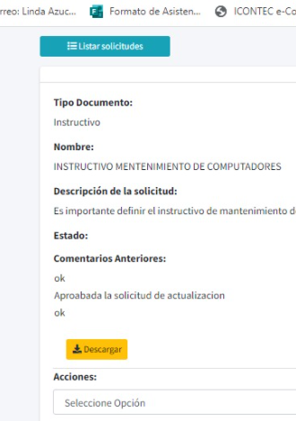
1. BOTÓN DE DIVULGAR. ACTUALMENTE LO TIENEN TODOS LOS USUARIOS. OPCIONES. POR PERMISOS UNO DIGA DIVULGACIÓN DOCUMENTAL Y ALLÍ INLCUIR A LAS PERSONAS QUE TENDRAN ACCESO A ESTE BOTÓN Y POR ENDE REALIZAR DIVULGACIÓN DE DOCUMENTOS.
2. VER MAS DE UN DOCUMENTO DEL LISTADO MAESTRO. SEPARAR LA VERSIÓN DEL CODIGO Y AGREGAR EL TITULO VERSIÓN CON SU RESPECTIVO NÚMERO. Ruta ejemplo. https://fixwei.com/plataforma/pages/verDocumento | 100
3. TILDES EN EL CORREO DE DIVULGACIÓN. Estimado (a). F?rnanda ?quiles. | 100
4. BOTÓN DIVULGACIÓN: TIPO DE DOCUMENTO A DIVULGAR. A lado del botón para escoger cargo-usuario- grupo, agregar uno que diga seleccione tipo de documento pdf - word, de tal manera que si la persona escoge ambos entonces en el correo se divulgan los dos, si escoge solo pdf en la divulgación se divulga solo el pdf o si define solo word entonces en el correo notifica solo word y en el enlace.
5. COMENTARIOS QUE VE EL ENCARGADO EN LA APROBACION DE LA SOLICITUD. Salen comentarios que no se han escrito

